デザイン
令和４年度 福岡県中学校選抜テニス大会
記念Ｔシャツデザイン

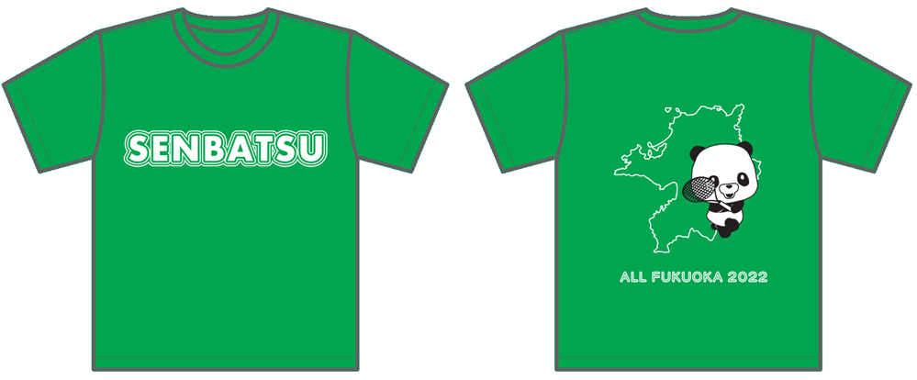

 | Ｔシャツ | ロングＴシャツ | カラー全7色

 |  |  |  | グリーン

 |  |  |  | ロイヤルブルー

 |  |  |  | ターコイズ

 |  |  |  | ネイビー

 |  |  |  | オレンジ

 |  |  |  | ホットピンク

 |  |  |  | レッド

